MARZO
INFORME - PTAR 2 - MARZO 2026
BALANCE HÍDRICO

 | 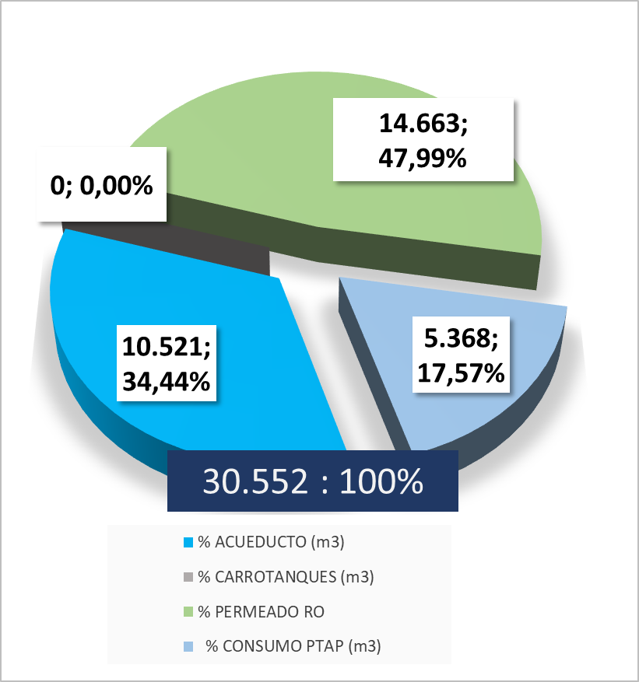

COMENTARIOS: En el mes de marzo, el comportamiento diario muestra un abastecimiento estable entre 1.100 y 1.459 m³/día durante los días operativos, con el pico máximo el 19 de marzo con 1.459 m. Se destacan caídas atípicas en el cierre de mes los días 29, 30 y 31 con valores mínimos asociados a Semana Santa y paro de producción. El permeado RO mantuvo una contribución constante a lo largo del mes, siendo la columna vertebral del suministro. El acueducto operó como fuente complementaria estable. La PTAP tuvo participación puntual en ciertos días, actuando como fuente de respaldo o complemento en momentos de mayor demanda, a partir del 24 de marzo el sistema presenta falla en la bomba del pozo debido a envío nulo de agua, se apaga sistema para recuperar estabilidad del pozo el día 25, sin embargo se presenta la falla intermitentemente. Proveedor realiza seguimiento al sistema y se revisan nivele del pozo. Se recomienda dejar bomba encendida aún cuando no envie agua para retirar burbuja de aire o gas presente en el pozo. Queda sistema en recuperación en semana santa. La ausencia total de carrotanques es un indicador positivo de eficiencia operativa y control de costos. El día 28 de marzo se realiza CIP al sistema de RO por lo que disminuye el envío de agua de este sistema. La proyección del mes estimaba un consumo total de 25.372 m³, frente a los 30.552 m³ realmente consumidos. Esto representa una diferencia de 5.180 m³ por encima de lo proyectado (+20,4%), lo que indica que la planta consumió significativamente más agua de la esperada durante el mes segun la proyección dada por el plan maestro en producción. El acueducto consumió 10.521 m³ contra una proyección de 9.266 m³, superando lo estimado en 1.255 m³ (+13,5%). Su participación porcentual diminuyó ligeramente del 36,52% proyectado al 34,44% real — aquí hay que notar que aunque el volumen fue mayor, su participación porcentual bajó porque el consumo total creció más proporcionalmente. La Ósmosis Inversa

INDICADOR TINTORERIA

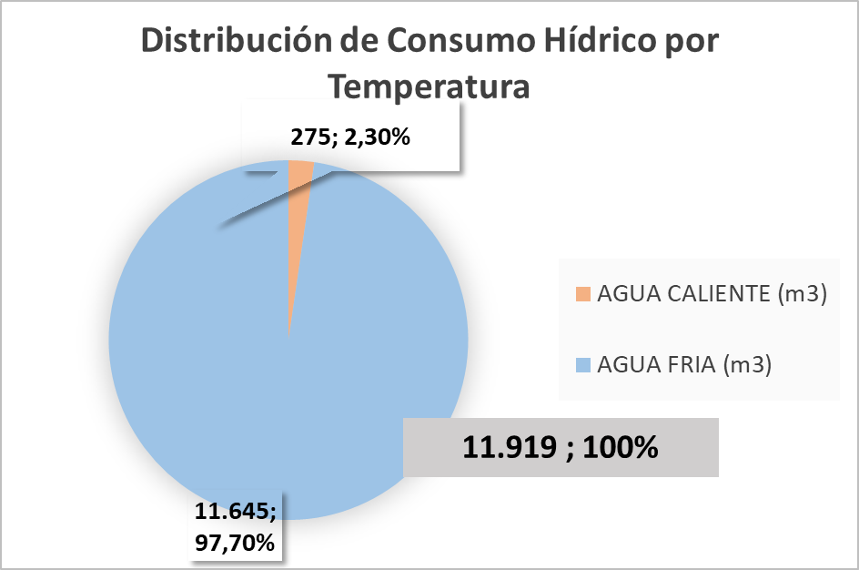

 |  | 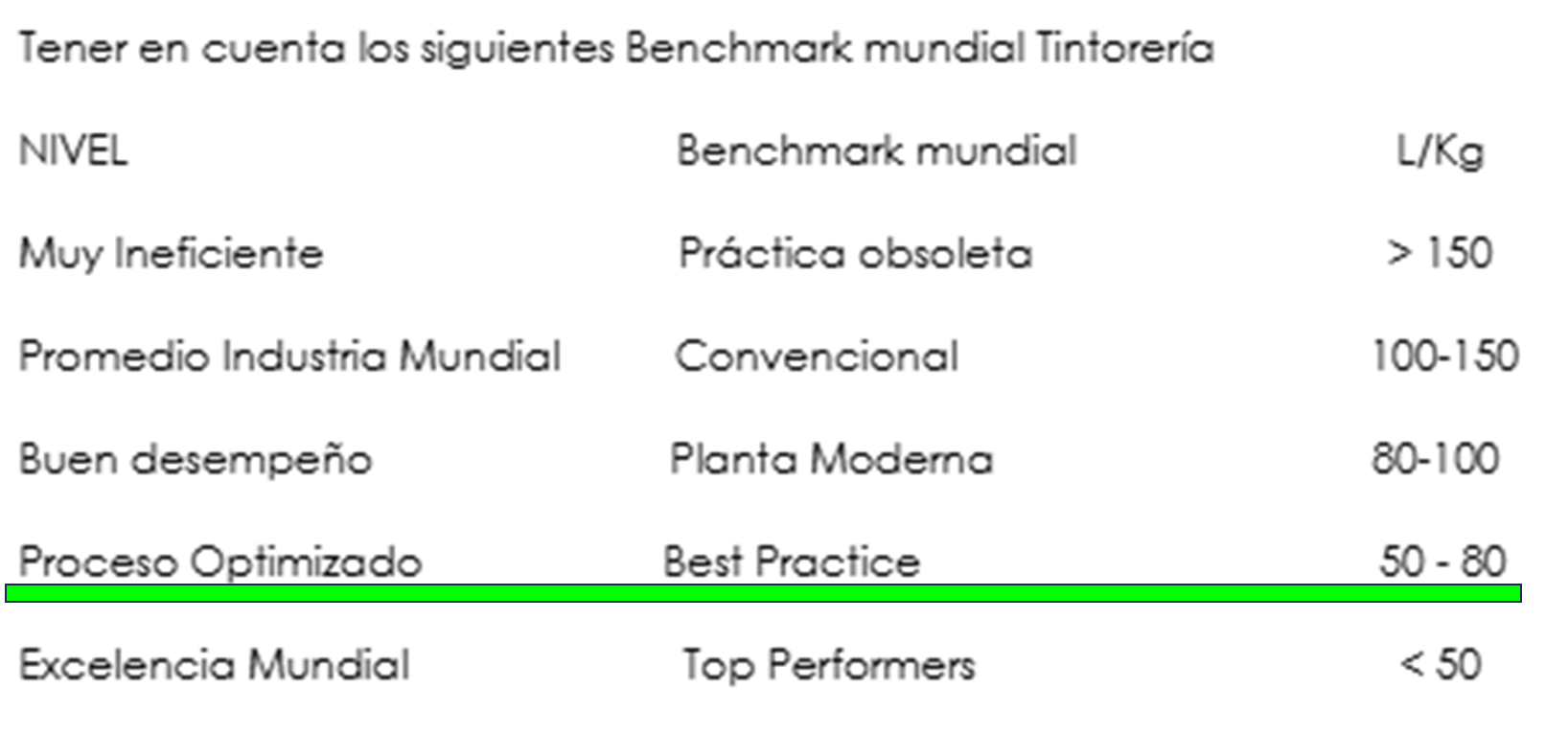

INDICADOR LAVANDERIA

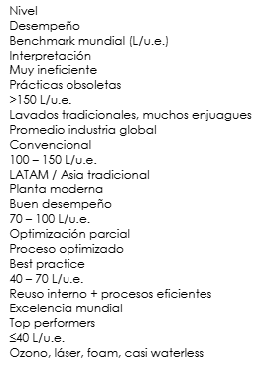

INDICADOR ROTATIVA

COMENTARIOS:

BALANCE DE TRATABILIDAD

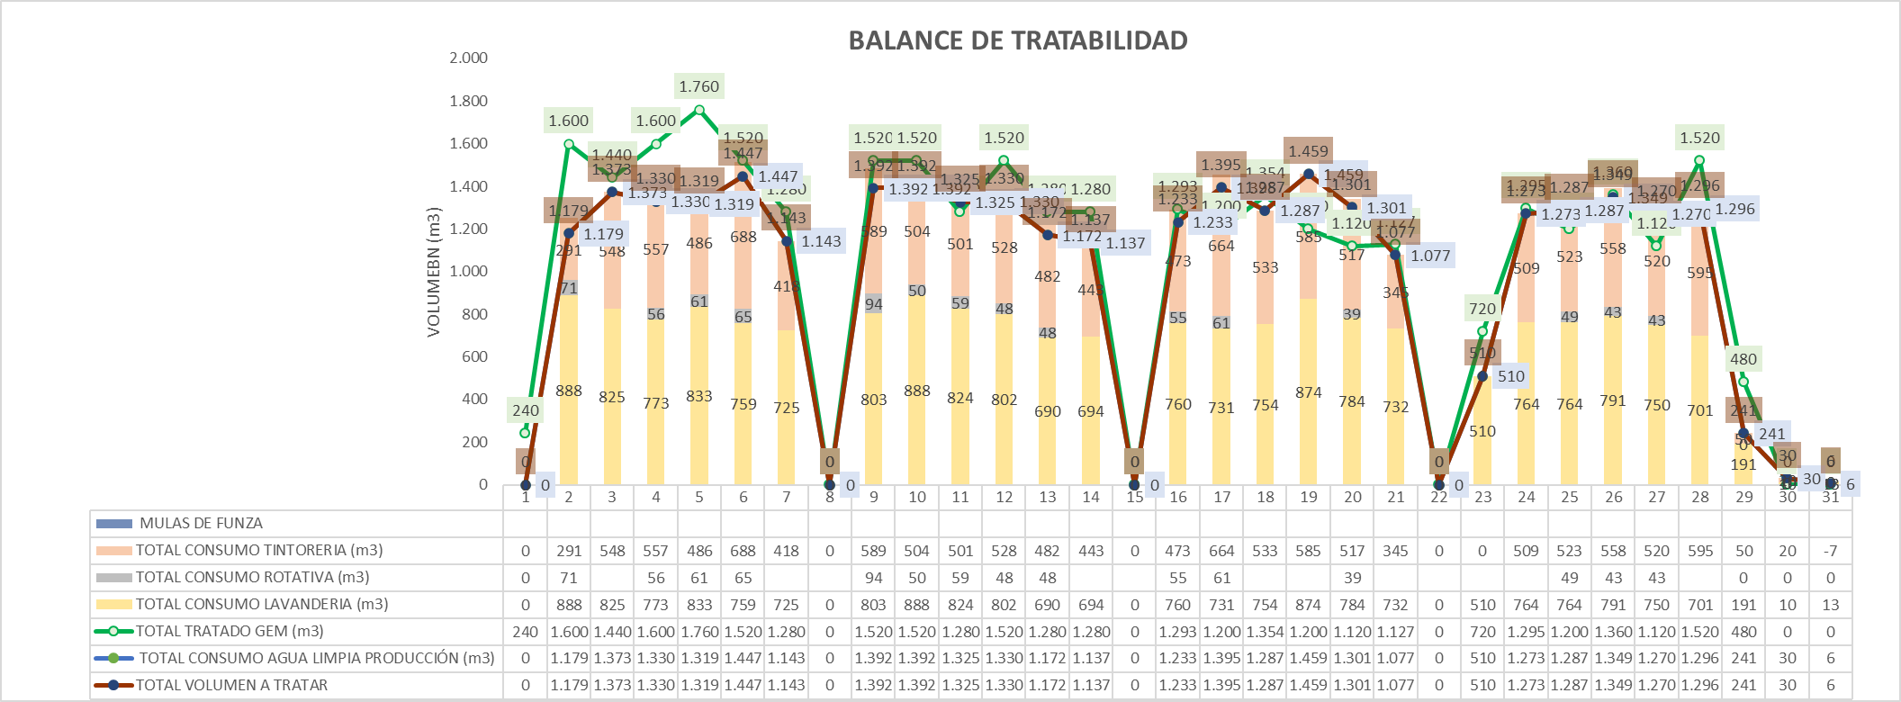 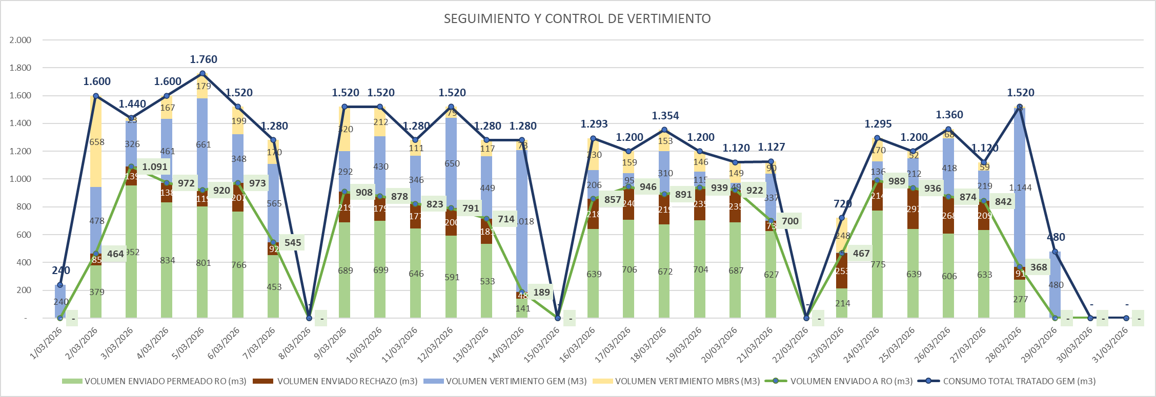

COMENTARIOS:8753

BALANCE DE TRATABILIDAD

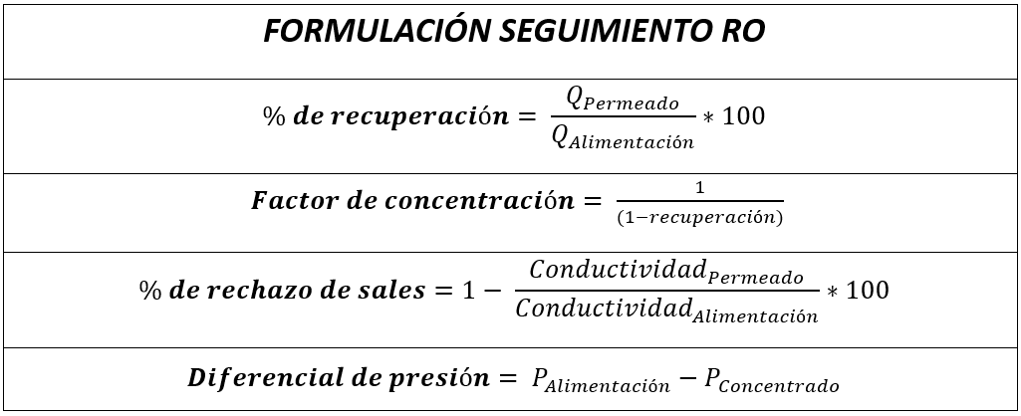 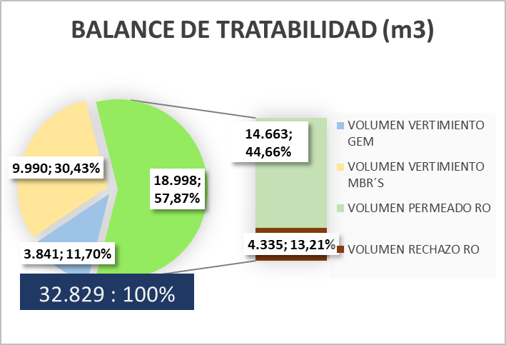

COMENTARIOS:

OPERACIÓN RO - EFICIENCIAS

COMENTARIOS: 29 -30 -31 intervencion en membranas por lodo, lavado con hipoclorito al 0,2%

KPIS

INDICADOR TRATAMIENTO FISICO-QUIMICO GEM

COMENTARIOS:

INDICADOR TRATAMIENTO OSMOSIS INVERSA

COMENTARIOS:

BALANCE DE LODOS

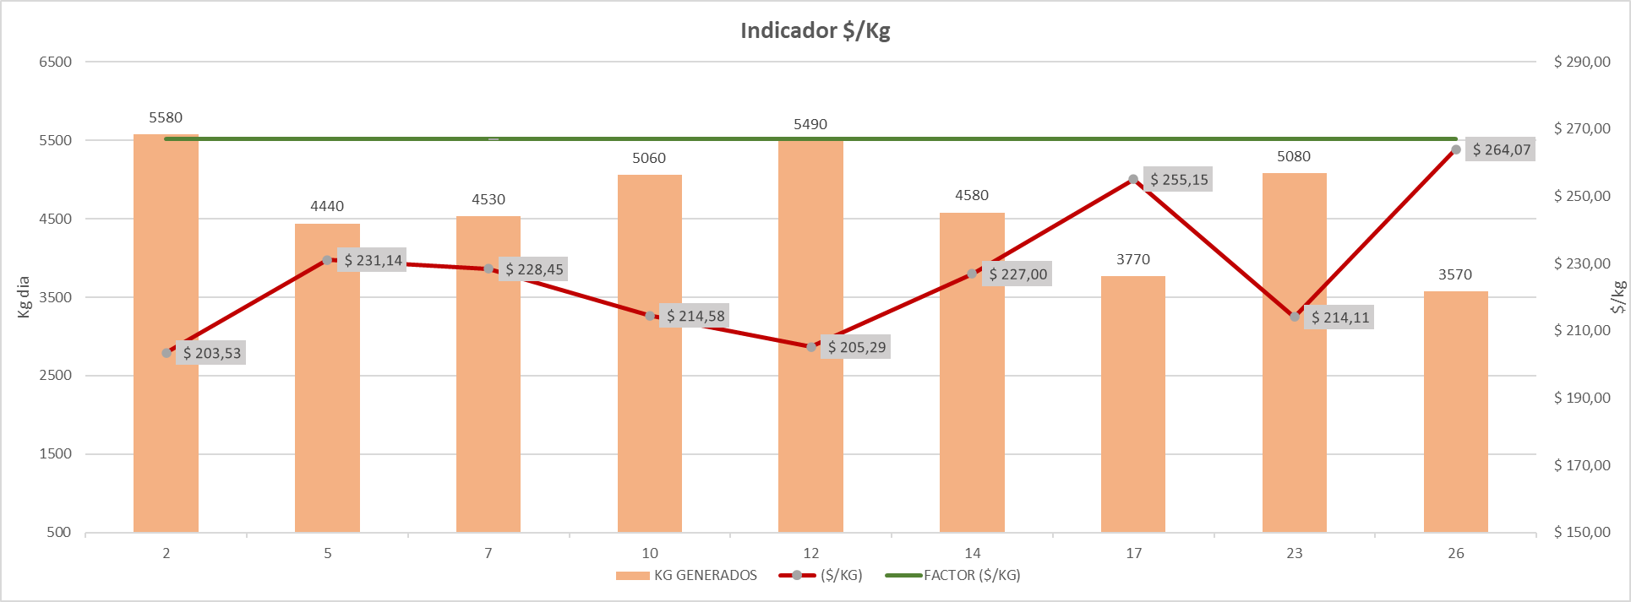

COMENTARIOS:

